CATALOGO
FOTO "CONTROL + H" | CODIGO | DESCRIPCION - Insertar fila: "CONTROL+f"
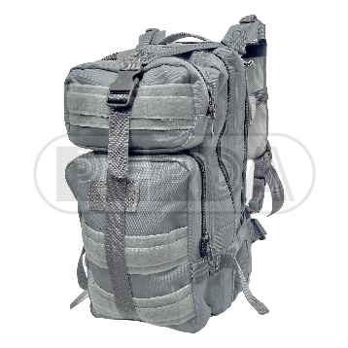 | 8708127 | MOCHILA TACT MINI MOLLE GRIS ETCH 03
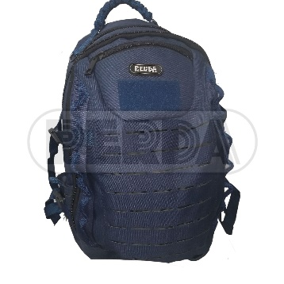 | 8708313 | MOCHILA LASER AZUL ETCH 11
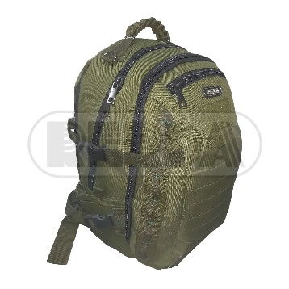 | 8708315 | MOCHILA LASER VERDE ETCH 11
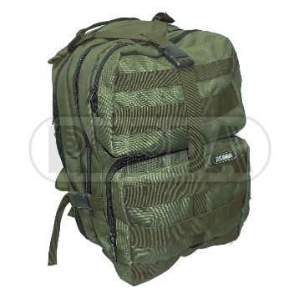 | 8708120 | MOCHILA PATRULLA RRD29 VERDE BLK
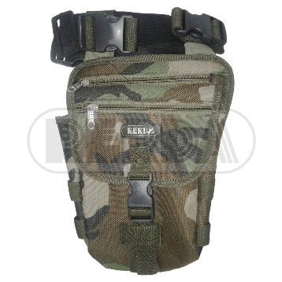 | 8708048 | MUSLERA PORTA ELEMENTO CAMUFL ETCH 05
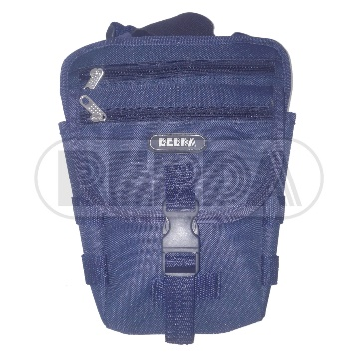 | 8708046 | MUSLERA PORTA ELEMENTO AZUL ETCH 05
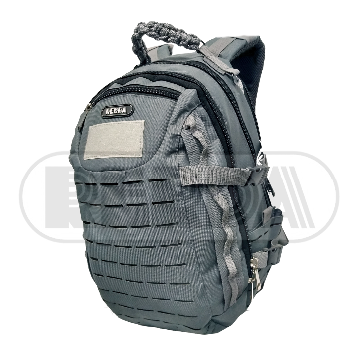 | 8708312 | MOCHILA LASER GRIS ETCH 11
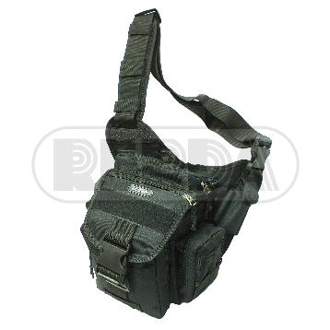 | 8708057 | MORRAL TACTICO MULTIBOLS. VERDE ETCH 03
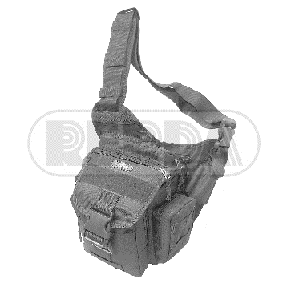 | 8708056 | MORRAL TACTICO MULTIBOLS. GRIS ETCH 03
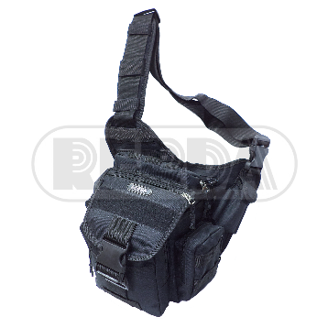 | 8708055 | MORRAL TACTICO MULTIBOLS. AZUL ETCH 03
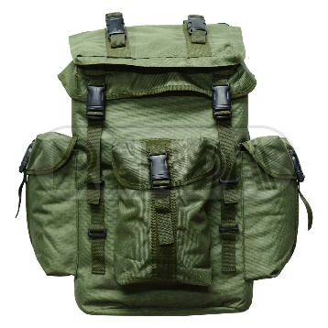 | 8708123 | MOCHILA GENDARME RRD28 VERDE BLK
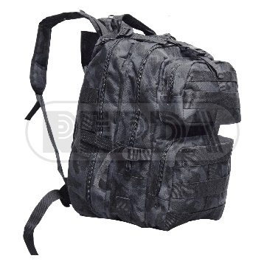 | 8708103 | MOCHILA PATRULLA RRD29 CPBL BLK
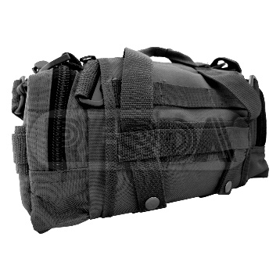 | 8703153 | RINIONERA WOODPACK CPBL BLK
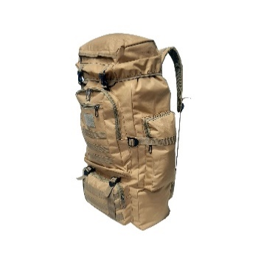 | 8708657 | MOCHILA CIERRE CORDON 8057 33L YW-6,5/,
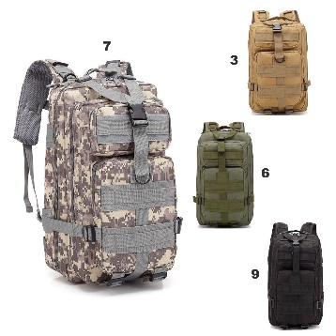 | 8708643 | MOCHILA 8141-43 20.5L YW-48/3
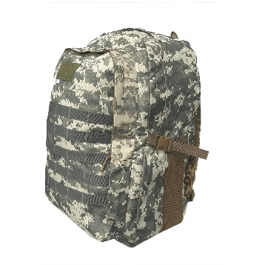 | 8708640 | MOCHILA PUBG WATERGROUN 8139-40 14.5L YW
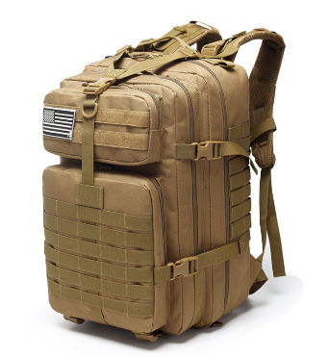 | 8708637 | MOCHILA 3D GRANDE MZ-RJ-ZE-002 37.5L FRO
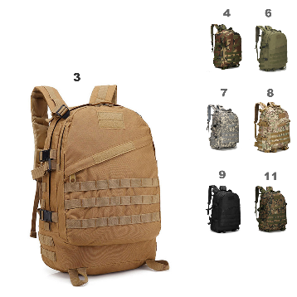 | 8708635 | MOCHILA 8135-37 30L YW-52/3
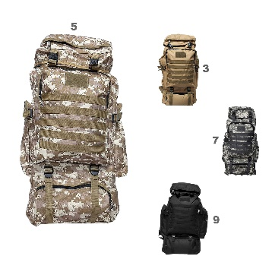 | 8708634 | MOCHILA CON CORDON GRANDE 8132-34 65L YW
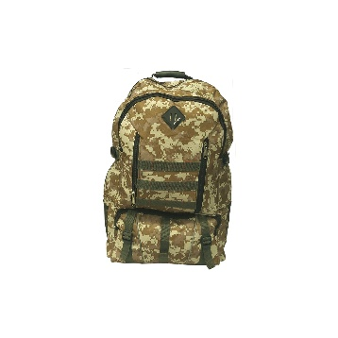 | 8708631 | MOCHILA PIX SPORT 8129-31 47L YW-3,76/4,
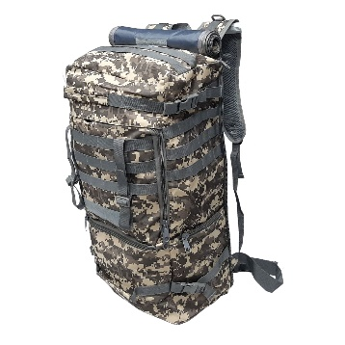 | 8708628 | MOCHILA BOLSO 8126-2 50L YW-140/3
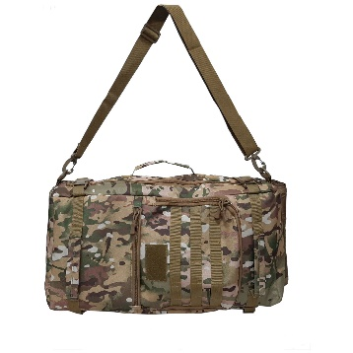 | 8708625 | MOCHILA BOLSO CRAZY ANTS 8124-25 30L YW-
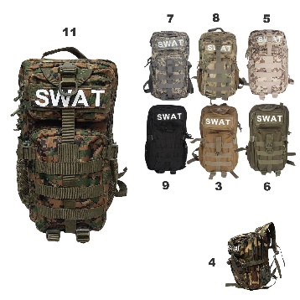 | 8708620 | MOCHILA SWAT 3P MZ-RJ-A20 23.5L FRONT-9,
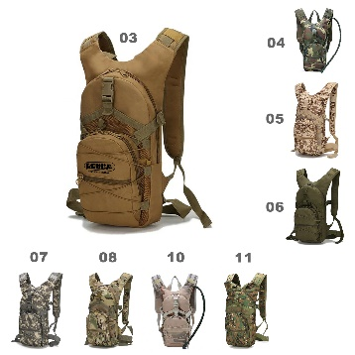 | 8708618 | MOCHILA CAMELBACK MZ-RJ-B10 18.5L FRONT-
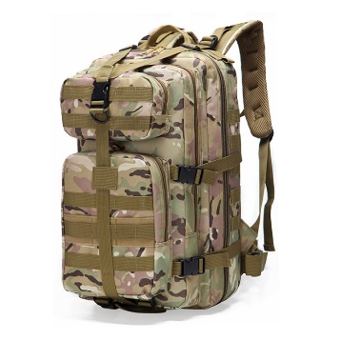 | 8708610 | MOCHILA 3D MEDIANA MZ-RJ-A10 35L FRONT 7
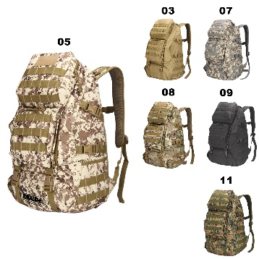 | 8708609 | MOCHILA MZ-RJ-B35809 38.5L FRONT-114/3,6
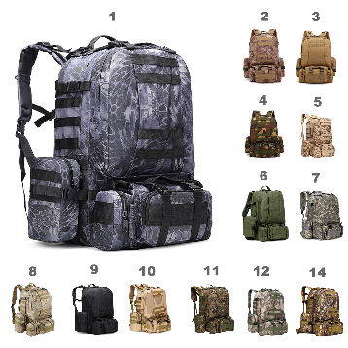 | 8708607 | MOCHILA FLANKER MZ-RJ-A18 X7 25L FRONT-1
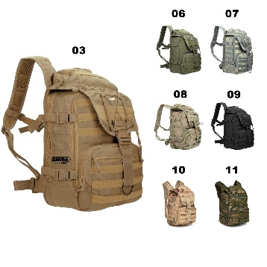 | 8708603 | MOCHILA NITRO MZ-RJ-Y003 30.5L FRONT-82/
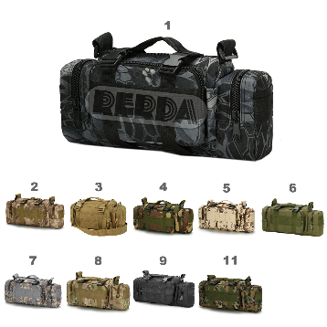 | 8708604 | MOCHILA RINIONERA MZ-RJ-B04 8.5L FRONT-3
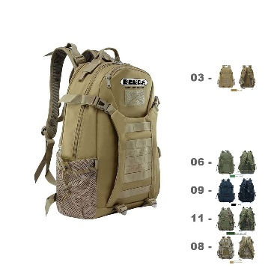 | 8708603 | MOCHILA NITRO MZ-RJ-Y003 30.5L FRONT-82/
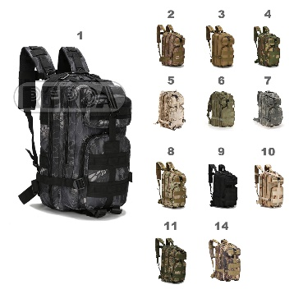 | 8708602 | MOCHILA 3D CHICA MZ-RJ-B02 22.5L FRONT-5
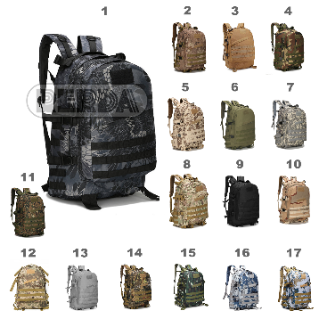 | 8708601 | MOCHILA PUBG LEVEL 3 MZ-RJ-B01 30L FRONT
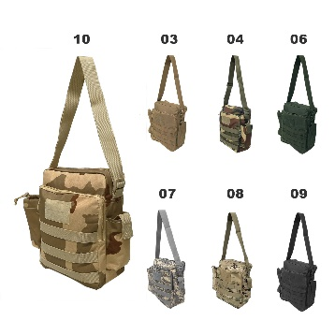 | 8708550 | MORRAL BOLSO TACTICO PORTA BOTELLA 8147-
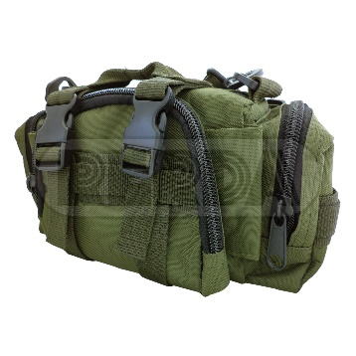 | 8703152 | RINIONERA WOODPACK VERDE BLK
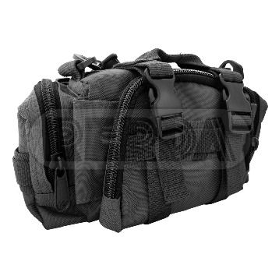 | 8703150 | RINIONERA WOODPACK NEGRA BLK
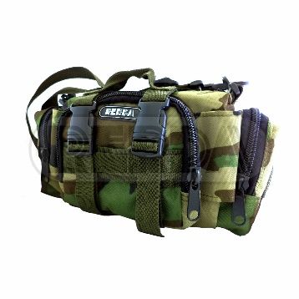 | 8703151 | RINIONERA WOODPACK CAMUFLADA BLK
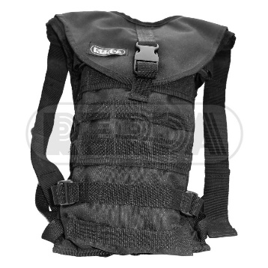 | 8708109 | PORTA HIDRATADOR RRD30 BLK
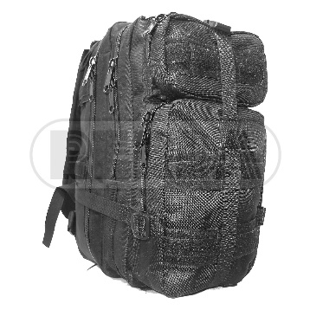 | 8708121 | MOCHILA TACT MINI MOLLE NEGRA ETCH 03
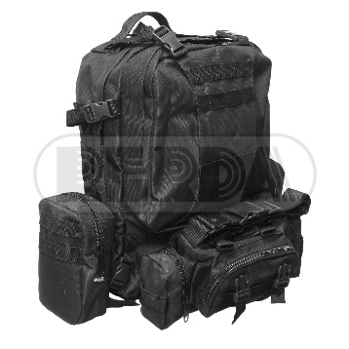 | 8708227 | MOCHILA SUPER ETCH 09
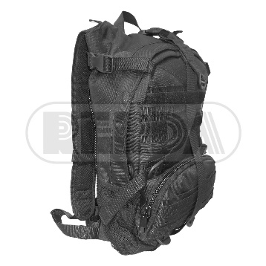 | 8708117 | MOCHILA RM99898/269 NEGRA ETCH01
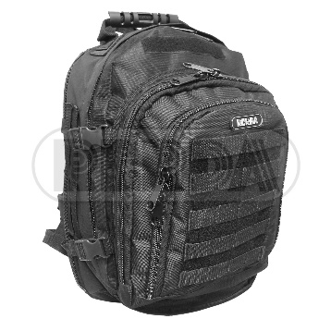 | 8708226 | MOCHILA PORTA ACCESORIOS ETCH 08
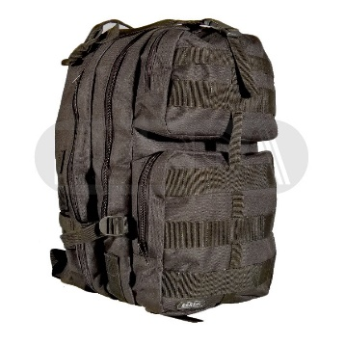 | 8708100 | MOCHILA PATRULLA RRD29 NEGRA BLK
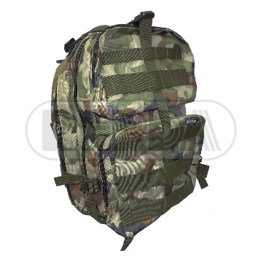 | 8708114 | MOCHILA PATRULLA RRD29 CAMUFLADA BLK
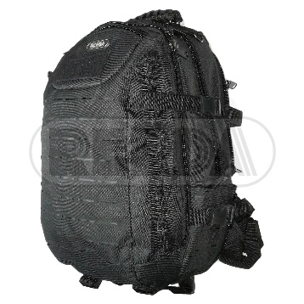 | 8708311 | MOCHILA LASER NEGRA ETCH 11
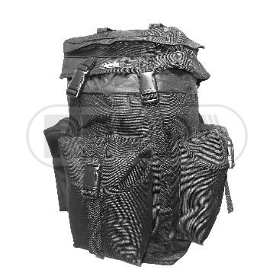 | 8708101 | MOCHILA GENDARME RRD28 NEGRA BLK
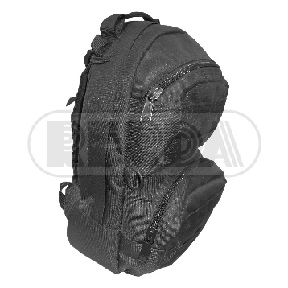 | 8703099 | MOCHILA COMANDO RRD40 NEGRA BLK
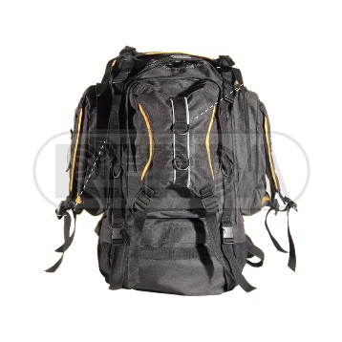 | 8708102 | MOCHILA CAMPAMENTO RRD36 BLK
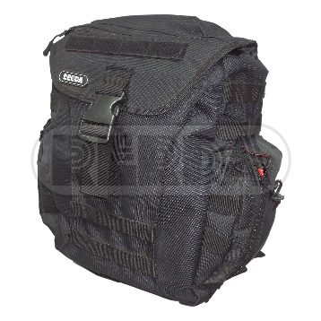 | 8707117 | MOCHILA ASALTO RRD
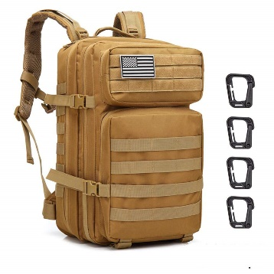 | 8708637 | MOCHILA 3D GRANDE MZ-RJ-ZE-002 37.5L FRO
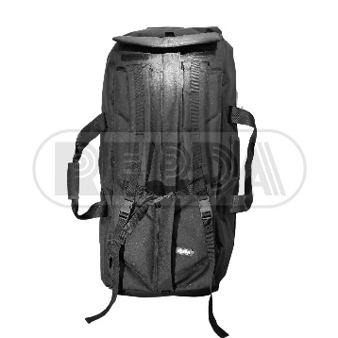 | 8708099 | BOLSO MOCHILA BET ETCH02
 | 8708110 | BOLSO MATERO RRD37 BLK
 | 8708104 | BOLSO MALETIN PORTA PIST. RRD31 BLK

